BdCTV4

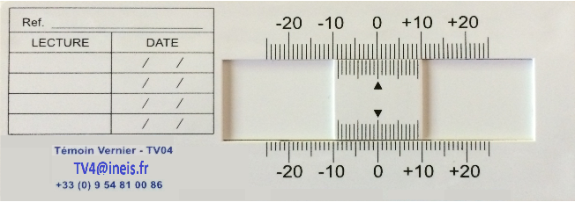

BORDEREAU DE COMMANDE TEMOINS VERNIER (jauges fissurométriques)

Description | Cocher la case choisie | Choisir la quantité | Prix Unitaire H.T. | Montant total H.T.

Lot de 10 Témoins Verniers modèle TV4 | ¨ |  | 90.00 € | 0.00 €

Frais de Dossier/Expédition (Colissimo 48h France):
pour 1 lot | ¨ |  | 10.50 € | 0.00 €
ou, entre 2 lots et 4 lots | ¨ |  | 14.00 € | 0.00 €
ou, au delà de 4 lots | ¨ |  | 0,00 € | 0.00 €
ou Chronopost, lendemain avant 13h (jusqu'à 4 lots) | ¨ |  | 34.00 € | 0.00 €

 |  |  | TOTAL HT | 0.00 €
 |  |  | Taux de remise
 |  |  | Remise | 0.00 €
 |  |  | Total remisé | 0.00 €
 |  |  | TVA 20% | 0.00 €
 |  |  | TOTAL TTC | 0.00 €

Adresse de Facturation | Adresse de Livraison (si différente)

A réception | Cocher la case
Chèque | ¨
Virement | ¨

Cachet de l'Entreprise : | Nom du responsable ayant pouvoir d'engagement dans l'Entreprise :

 | Date :

 | Signature :

Veuillez dûment remplir le document: quantité, frais de dossier/exp, montants, adresses, cachet, nom du resp. et signature Attention: les bordereaux incomplets ne seront pas pris en compte
Les bordereaux devront être transmis par e-mail : TV4@ineis.fr ou par courrier à l'adresse : INEIS - 1185 chemin de la Bosque d'Antonelle - 13090 Aix en Provence

INEIS - SAS au capital de EUR 37.000 – RCS AIX 501 455 190 – TVA Intra communautaire FR515145519000014
1185 chemin de la Bosque d'Antonelle - F 13090 - Aix en Provence
Tél 06 22 72 43 76 info@ineis.fr www.ineis.fr

